AMAZON
Alan Adı | Açıklama | ERP Karşılığı | UBL_TR
Sipariş No (PO) | ZORUNLU | SiparişKartı-Detaylar-Müşteri Sipariş Numarası | Invoice/OrderReference/ID
Sipariş Tarihi | ZORUNLU | Sipariş Tarihi | Invoice/OrderReference/ISSUEDATE
Tedarikçi Kodu | ZORUNLU | Cari Hesap Kartı- Diğer- Veri Aktarım No | Invoice/AccountingSupplierParty/Party/PartyIdentification/ID@schemeID="MUSTERINO"
Unvan ve Adres | ZORUNLU | Amazon'un unvanı ve adresi
ASIN veya EAN kodu | ZORUNLU | MüşteriTedarikçi Tabındaki Cari:Müşteri tedarikçi kodu | Invoice/InvoiceLine/Item/BuyersItemIdentification/ID

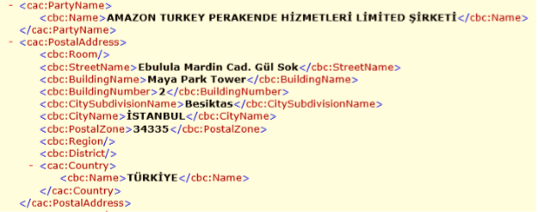

UBL_TR | ERP XML | ERP Karşılığı | Firma
Invoice/InvoiceLine/Item/BuyersItemIdentification/ID | ITEM_CUSTOMERCODE | MÜSTERI TEDARIKÇI KODU | Amazon
Invoice/AccountingCustomerParty/Party/PartyIdentification/ID@schemeID="MUSTERINO" | SHIPLOC_CODE | Sevkiyat Adresi Kodu | Amazon
InvoiceLine/Item/Name | MASTER_DEF | Malzeme Açıklaması | Amazon
InvoiceLine/Item/Description | MASTER_CODE | Malzeme Kodu | Amazon

GO3 içi kural : özel koda girilir.
sub ProcessEvent(App) | GO3'te müşteri tedarikçi tabı bulunmadığından kural kullanılır.
rOk=App.Doc.FirstRoot
while rOk
okay=App.Doc.FirstChild("TRANSACTIONS.TRANSACTION")

while okay

OZELKOD = App.Doc.FieldAsString("TRANSACTIONS.TRANSACTION.MASTER_AUXIL_CODE")

App.Doc.ModifyData "TRANSACTIONS.TRANSACTION.ITEM_SUPPLIERCODE", OZELKOD

okay=App.Doc.NextChild

wend

rOk=App.Doc.NextRoot
wend
App.Doc.SaveData ' Yapılan değişiklikler kaydediliyor

end sub

